手順
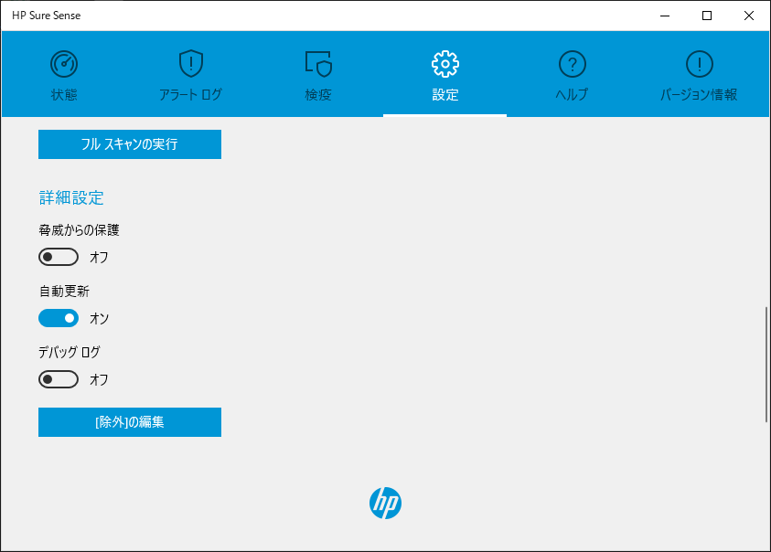
■ | 「HP Sure Sense」を無効化

 | 1. | スタートメニューから「HP Sure Sense Service」を実行
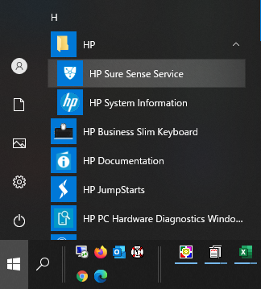

 | 2. | 「HP Sure Sense」の画面が表示されたら、「状態」を確認して下さい。※「実行中」の場合 → 無効にして下さい。
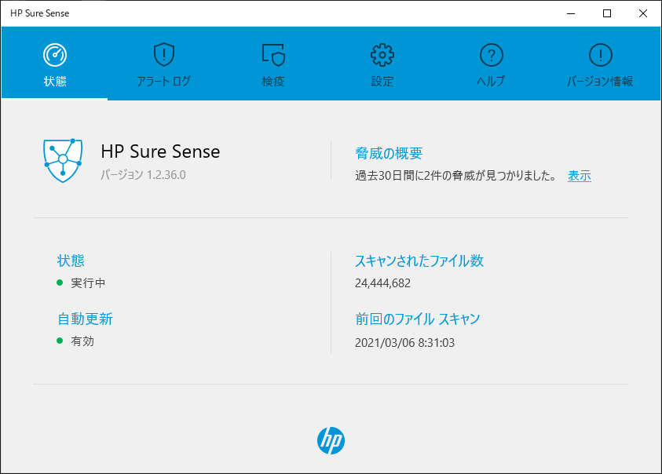


 | 3. | 「設定」のメニューを選択 → 詳細設定の「編集」をクリック
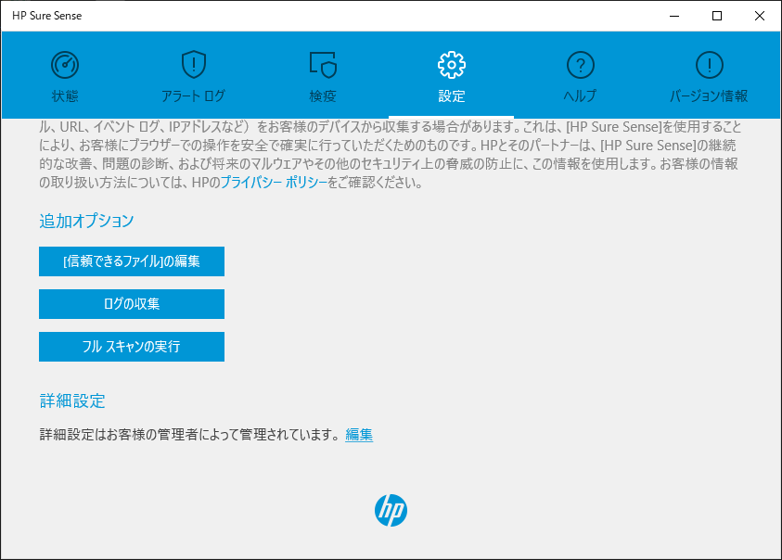

 | 4. | 「脅威からの保護」をオフにします。
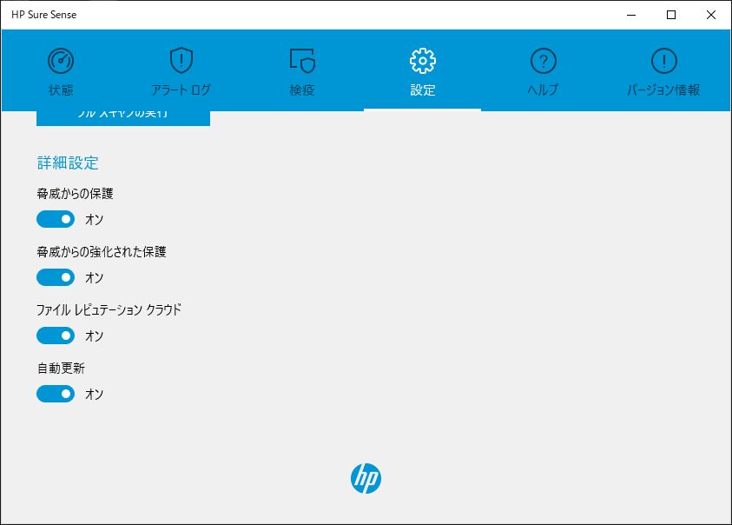
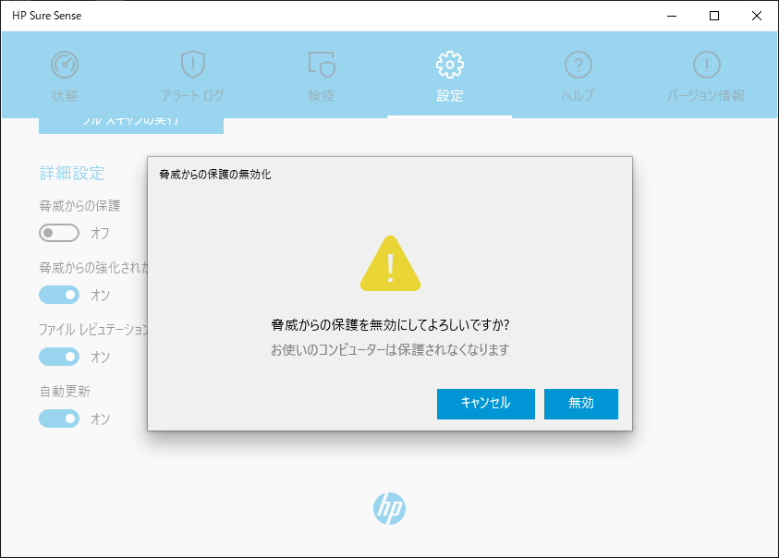
1
2

 | 5. | 「脅威からの保護」がオフ、状態が「無効」になっている事を確認してください。

